Teritorija ir gyventojai
VIETOS PLĖTROS STRATEGIJOS ĮGYVENDINIMO TERITORIJA IR GYVENTOJŲ, KURIEMS TAIKOMA VIETOS PLĖTROS STRATEGIJA, APIBRĖŽTIS

TERITORIJA
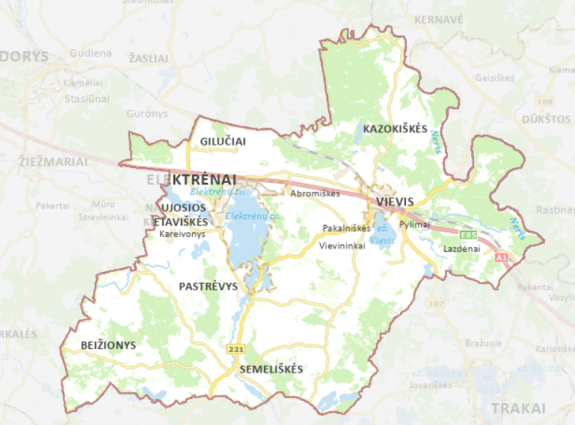 Elektrėnų miesto vietos veiklos grupės vietos plėtros strategija bus įgyvendinama Elektrėnų mieste (žr. 2.1 pav.). Lietuvos statistikos departamento 2022 m. pradžios duomenimis, Elektrėnų mieste gyveno 11 417 gyventojų. Didžioji miesto gyventojų dalis – darbingo amžiaus asmenys (66,3 proc.). 19 proc. gyventojų sudaro pensinio amžiaus asmenys ir 14,7 proc. vaikai. 2.1 pav. Elektrėnų miesto VVG teritorija [1]

GYVENTOJAI
Elektrėnų miesto VVG vietos plėtros strategija orientuota į šias tikslines grupes: 4.9. konkretaus uždavinio „Didinant socialinę ir ekonominę marginalizuotų bendruomenių, migrantų ir nepalankias sąlygas turinčių grupių integraciją įgyvendinant integruotas priemones, įskaitant aprūpinimą būstu ir socialinių paslaugų teikimą“ tikslinė grupė: 1) gausios šeimos; 2) neįgalūs asmenys; asmenys, turintys intelekto ir (ar) psichikos negalią, jų šeimos (globėjai, rūpintojai); 3) socialiai pažeidžiami, socialinę riziką (atskirtį) patiriantys asmenys (pvz., nusikaltimų aukos, benamiai, priklausomybėmis sergantys asmenys, grįžę iš įkalinimo įstaigų asmenys, mažiau galimybių turintys jaunuoliai ir kt.); 4) asmenys, kuriems nustatytas socialinių paslaugų poreikis; 5) migrantai, priklausantys pažeidžiamų asmenų grupėms; 6) nepalankias sąlygas turintys vietos gyventojai; 7) nepalankias sąlygas turintys vaikai, mokiniai, ikimokyklinio ir priešmokyklinio amžiaus vaikai. 4.7. konkretaus uždavinio „Skatinti aktyvią įtrauktį, siekiant propaguoti lygias galimybes ir aktyvų dalyvavimą ir gerinti įsidarbinamumą“ tikslinė grupė: 1) socialiai pažeidžiami, socialinę riziką (atskirtį) patiriantys asmenys; 2) asmenys, besiruošiantys išeiti ir išėję iš įkalinimo vietų; 3) tautinės mažumos; 4) mažiau galimybių turintis jaunimas; 5) migrantai; 6) apsaugos nuo smurto artimoje aplinkoje srityje dirbantys asmenys; 7) smurtą patiriantys asmenys; 8) savivaldos, verslo, NVO ir žiniasklaidos atstovai; visuomenė; 9) organizacijos ir asmenys, dalyvaujantys įgyvendinant nacionalinį savanoriškos veiklos modelį.

1 priedas
 |  | 1 Priedas


2 pav. Gyventojų skaičius 2017–2022 m. pradžioje [2]

 | Šaltinis: Lietuvos statistikos departamentas, 2022
1. lentelė. Natūrali gyventojų kaita (gimusiųjų ir mirusiųjų gyventojų skirtumas) [4]

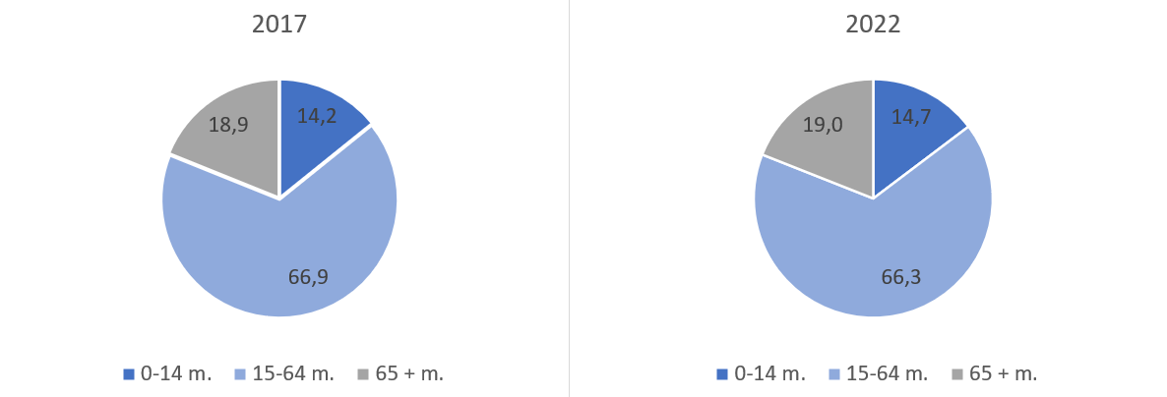

3 pav. Gyventojai pagal amžių Elektrėnų savivaldybėje [3]

2. lentelė. Neto migracija [5]
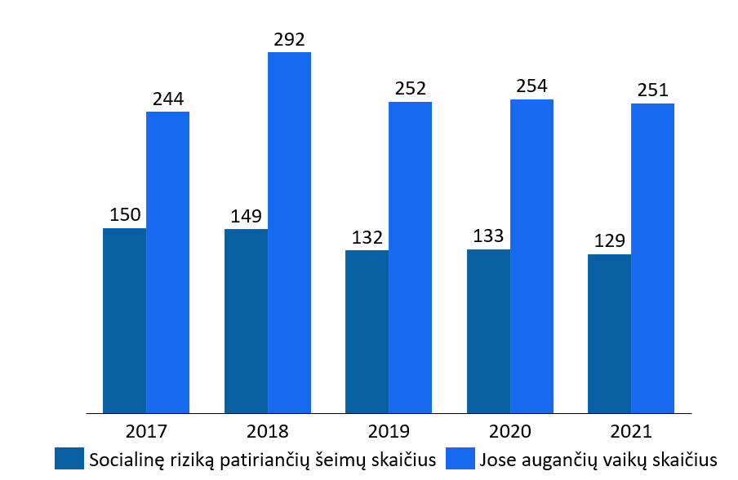

4 pav. Socialinės rizikos šeimų ir tokiose šeimose augusių vaikų skaičius Elektrėnų savivaldybėje [6]

3 lentelė. Socialinės pašalpos gavėjų skaičius ir išmokėtų pašalpų suma Elektrėnų savivaldybėje [6]
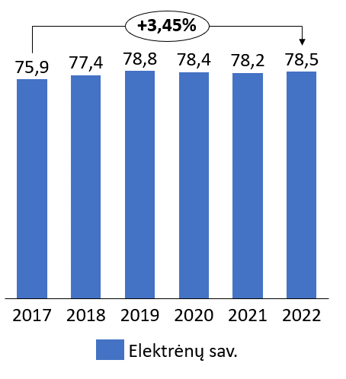

5 pav. Smulkaus ir vidutinio verslo dalis tarp visų Elektrėnų savivaldybėje esančių įmonių [7]

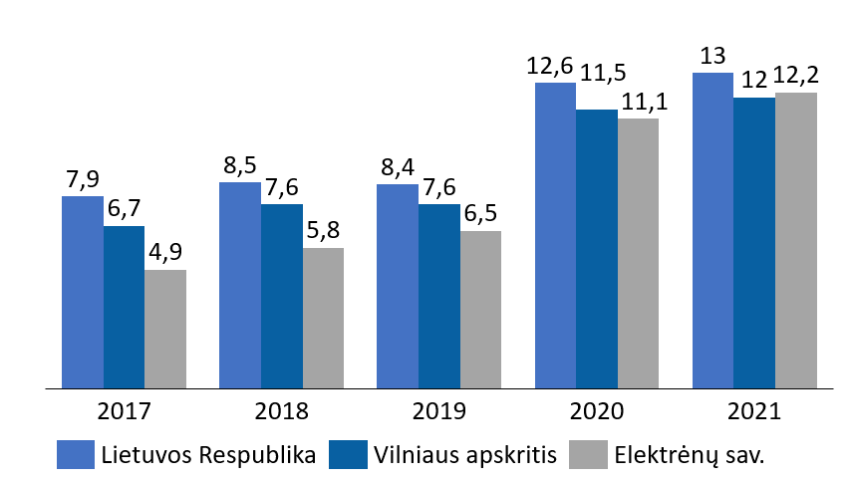

5 pav. Registruotų bedarbių ir darbingo amžiaus gyventojų santykis (nedarbo lygis), proc. [8]

